Inhaltsverzeichnis
Bedingte Formatierung - Schwer
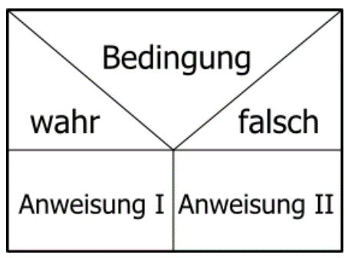
Kalender

Datum

ganze Zeile

Leere Zelle

jede 2. Zeile grau

Abschalten Bed. Format.

Kalender
Startseite
Aufgabenstellung 1 (leicht): Samstag und Sonntag (Spalte A) sollen einen ROTEN Hintergrund erhalten. Aufgabenstellung 2: (schwer) Samstag und Sonntag (Spalte D) sollen einen BLAUEN Hintergrund erhalten. (Nutzen Sie die Funktion in Spalte E, um diese Aufgabe zu lösen).
Tag als Text | Datum | Datum (anderes Format) | Wochentag
Sonntag | 2022-02-28 | 2022-02-28 | 2
Montag | 2022-03-01 | 2022-03-01 | 3
Dienstag | 2022-03-02 | 2022-03-02 | 4
Mittwoch | 2022-03-03 | 2022-03-03 | 5
Donnerstag | 2022-03-04 | 2022-03-04 | 6
Freitag | 2022-03-05 | 2022-03-05 | 7
Samstag | 2022-03-06 | 2022-03-06 | 1
Sonntag | 2022-03-07 | 2022-03-07 | 2
Montag | 2022-03-08 | 2022-03-08 | 3
Dienstag | 2022-03-09 | 2022-03-09 | 4
Mittwoch | 2022-03-10 | 2022-03-10 | 5
Donnerstag | 2022-03-11 | 2022-03-11 | 6
Freitag | 2022-03-12 | 2022-03-12 | 7
Samstag | 2022-03-13 | 2022-03-13 | 1
Sonntag | 2022-03-14 | 2022-03-14 | 2
Montag | 2022-03-15 | 2022-03-15 | 3
Dienstag | 2022-03-16 | 2022-03-16 | 4
Mittwoch | 2022-03-17 | 2022-03-17 | 5
Donnerstag | 2022-03-18 | 2022-03-18 | 6
Freitag | 2022-03-19 | 2022-03-19 | 7

Datum
Startseite
Aufgabenstellung:
Es sollen jeweils 3 Tage vor und nach dem aktuellen Datum die Zellen mit hellblauen Hintergund hervorgehoben werden.
Tipp:
Verwenden Sie die Funktion HEUTE() in Zusammenspiel mit Zellwert "zwischen".
Aufgabenstellung:
Aktuelle Woche und aktuellen Tag bitte mit einem jeweils anders eingefärbten Hintergrund hervorheben.
Datum | Datum
2022-02-18 | 2022-02-18
2022-02-19 | 2022-02-19
2022-02-20 | 2022-02-20
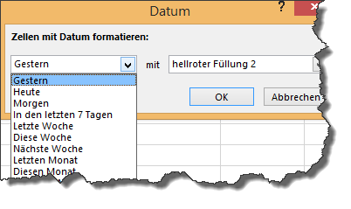
2022-02-21 | 2022-02-21
2022-02-22 | 2022-02-22
2022-02-23 | 2022-02-23
2022-02-24 | 2022-02-24
2022-02-25 | 2022-02-25
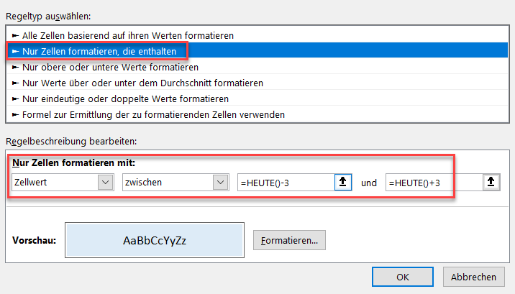
2022-02-26 | 2022-02-26
2022-02-27 | 2022-02-27
2022-02-28 | 2022-02-28
2022-03-01 | 2022-03-01
2022-03-02 | 2022-03-02
2022-03-03 | 2022-03-03
2022-03-04 | 2022-03-04
2022-03-05 | 2022-03-05
2022-03-06 | 2022-03-06
2022-03-07 | 2022-03-07
2022-03-08 | 2022-03-08
2022-03-09 | 2022-03-09

ganze Zeile
Startseite
Aufgabe: Nach jeder neuen Firma soll unter dem letzten Eintrag automatisch eine rote Linie angezeigt werden, die über die gesamte Zeile gehen soll.
Außerdem soll, falls das Beginndatum auf den heutigen Tag fällt, die gesamte Zeile mit einem roten Hintergrund und weißer Schrift dargestellt werden. Tipp: Sie müssen "gemischte" Bezüge verwenden, die sich aus einem variablen Zeilen-Bezug und einer fixierten Spalte zusammensetzen! Außerdem ist es notwendig, den kompletten Tabellenbereich (ohne Überschrift) zu markieren!
Unter Umständen müssen Sie ein paar Mal F9 drücken, um das aktuelle Datum in Spalte D zu erhalten.
Firma | Ort | Beginndatum | Betrag
ACD-Baustoffe AG | Leipzig | 2022-09-09 | 5,970 €
ACD-Baustoffe AG | Leipzig | 2022-04-26 | 6,635 €
ACD-Baustoffe AG | Leipzig | 2022-12-20 | 1,314 €
ACD-Baustoffe AG | Leipzig | 2022-09-17 | 1,126 €
ACD-Baustoffe AG | Berlin | 2022-04-03 | 2,988 €
ACD-Baustoffe AG | Berlin | 2022-07-02 | 3,885 €
ACD-Baustoffe AG | Augsburg | 2022-08-27 | 3,222 €
ACD-Baustoffe AG | Augsburg | 2022-06-26 | 1,983 €
BASF | Stuttgart | 2022-10-18 | 4,226 €
BASF | Stuttgart | 2022-03-15 | 2,923 €
BASF | Stuttgart | 2022-05-27 | 9,436 €
BASF | Stuttgart | 2022-08-12 | 5,324 €
Beisersdorf AG | Berlin | 2022-11-11 | 3,297 €
Beisersdorf AG | Berlin | 2022-05-04 | 2,830 €
Beisersdorf AG | Berlin | 2022-09-06 | 1,314 €
Beisersdorf AG | Köln | 2022-06-24 | 4,133 €
Beisersdorf AG | Berlin | 2022-02-02 | 6,798 €
Beisersdorf AG | Berlin | 2022-11-02 | 7,095 €
Beta Systems | Brandenburg | 2022-09-15 | 4,249 €
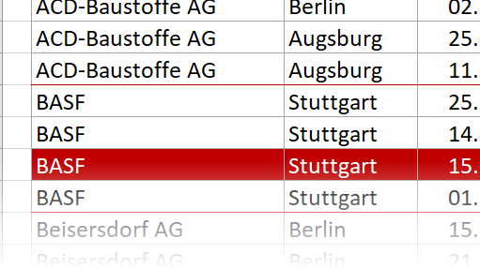
Beta Systems | Brandenburg | 2022-02-13 | 662 €
Beta Systems | Brandenburg | 2022-01-04 | 9,294 €
Beta Systems | Brandenburg | 2022-11-27 | 3,306 €
Beta Systems | Brandenburg | 2022-04-13 | 5,744 €
BMW | Nürnberg | 2022-06-19 | 5,526 €
BMW | Nürnberg | 2022-01-11 | 2,248 €
BMW | Nürnberg | 2022-10-06 | 8,463 €
BMW | Nürnberg | 2022-02-21 | 1,617 €
BMW | Nürnberg | 2022-02-01 | 7,550 €
D-Baustoff-AG | Berlin | 2022-02-22 | 711 €
D-Baustoff-AG | Augsburg | 2022-06-08 | 5,777 €
DEAG | Augsburg | 2022-11-03 | 2,060 €
DEAG | Augsburg | 2022-07-26 | 9,504 €
DEAG | Augsburg | 2022-06-18 | 8,130 €
DEAG | Augsburg | 2022-12-04 | 8,632 €
Deutsche Bank | Berlin | 2022-03-26 | 7,006 €
Deutsche Bank | Berlin | 2022-07-23 | 5,786 €
Deutsche Bank | Berlin | 2022-08-26 | 9,973 €
Deutsche Bank | Berlin | 2022-02-19 | 504 €
Deutsche Bank | Berlin | 2022-01-30 | 8,910 €
Elexos AG | Leipzig | 2022-01-19 | 1,058 €
Elexos AG | Leipzig | 2022-04-12 | 9,186 €
Elexos AG | Leipzig | 2022-01-29 | 4,410 €
Elexos AG | Leipzig | 2022-06-13 | 976 €
EUWO | Berlin | 2022-07-23 | 8,709 €
EUWO | Berlin | 2022-12-21 | 2,135 €
EUWO | Augsburg | 2022-06-02 | 9,183 €
EUWO | Augsburg | 2022-04-19 | 7,485 €
Foris AG | Berlin | 2022-08-02 | 8,843 €
Foris AG | Berlin | 2022-06-06 | 1,414 €
Foris AG | Berlin | 2022-08-28 | 2,737 €
Foris AG | Berlin | 2022-02-11 | 6,711 €
Graseler-Bau AG | Düsseldorf | 2022-01-21 | 8,760 €
Graseler-Bau AG | Düsseldorf | 2022-12-24 | 3,120 €
Graseler-Bau AG | Düsseldorf | 2022-11-25 | 9,402 €
Graseler-Bau AG | Düsseldorf | 2022-03-16 | 7,392 €
Hochbau D&A GmbH | Leipzig | 2022-07-19 | 617 €
Hochbau D&A GmbH | Leipzig | 2022-04-02 | 9,221 €
Hochbau D&A GmbH | Düsseldorf | 2022-12-03 | 3,384 €
Hochbau D&A GmbH | Düsseldorf | 2022-01-02 | 9,403 €
Hochbau D&A GmbH | Leipzig | 2022-12-04 | 3,849 €
Hochbau D&A GmbH | Leipzig | 2022-11-21 | 5,902 €
Kahn-Bau | Berlin | 2022-06-05 | 8,056 €
Köster Gruppe AG | Augsburg | 2022-08-29 | 7,736 €
Köster Gruppe AG | Berlin | 2022-06-14 | 9,087 €
Köster Gruppe AG | Berlin | 2022-10-07 | 4,569 €
Kraft-Gips KG | Berlin | 2022-08-31 | 6,176 €
Kraft-Gips KG | Berlin | 2022-03-28 | 4,541 €
SAP | Stuttgart | 2022-08-21 | 7,586 €
SAP | Stuttgart | 2022-10-15 | 8,038 €
SAP | Stuttgart | 2022-02-05 | 1,810 €
SAP | Stuttgart | 2022-04-01 | 371 €
Schrader-Bau AG | Leipzig | 2022-10-03 | 4,117 €
Schrader-Bau AG | Leipzig | 2022-07-26 | 7,487 €
Schrader-Bau AG | Leipzig | 2022-06-18 | 7,209 €
Schrader-Bau AG | Leipzig | 2022-10-20 | 4,558 €
Schrader-Bau AG | Leipzig | 2022-06-25 | 5,646 €
Schrader-Bau AG | Leipzig | 2022-04-03 | 1,008 €
Schrader-Bau AG | Leipzig | 2022-03-01 | 1,262 €
Schrader-Bau AG | Leipzig | 2022-07-11 | 2,775 €
Schrader-Bau AG | Leipzig | 2022-07-04 | 3,575 €
Schrader-Bau AG | Leipzig | 2022-07-17 | 3,278 €
Schrader-Bau AG | Leipzig | 2022-01-13 | 3,174 €
Schrader-Bau AG | Leipzig | 2022-11-22 | 1,698 €
Schrader-Bau AG | Leipzig | 2022-04-11 | 406 €
Schrader-Bau AG | Leipzig | 2022-02-19 | 1,740 €
Schrader-Bau AG | Leipzig | 2022-01-07 | 8,244 €
Systembaustoffe GmbH | Hannover | 2022-01-06 | 8,277 €
Systembaustoffe GmbH | Berlin | 2022-12-05 | 5,882 €
Systembaustoffe GmbH | Hannover | 2022-06-14 | 6,526 €
Systembaustoffe GmbH | Hannover | 2022-10-04 | 6,175 €
Systembaustoffe GmbH | Hannover | 2022-08-02 | 4,930 €
Systembaustoffe GmbH | Hannover | 2022-11-19 | 9,677 €
Systembaustoffe GmbH | Berlin | 2022-12-14 | 4,276 €
Systembaustoffe GmbH | Berlin | 2022-05-30 | 8,263 €
Systembaustoffe GmbH | Berlin | 2022-08-04 | 9,332 €
Systembaustoffe GmbH | Berlin | 2022-05-20 | 6,582 €
Systembaustoffe GmbH | Berlin | 2022-09-26 | 4,306 €
Systembaustoffe GmbH | Berlin | 2022-10-31 | 2,691 €
Systembaustoffe GmbH | Berlin | 2022-09-15 | 1,233 €
Systembaustoffe GmbH | Berlin | 2022-06-30 | 9,419 €
Systembaustoffe GmbH | Brandenburg | 2022-12-28 | 812 €
Systembaustoffe GmbH | Brandenburg | 2022-02-11 | 4,296 €
Systembaustoffe GmbH | Hannover | 2022-11-06 | 1,939 €
Systembaustoffe GmbH | Hannover | 2022-04-11 | 9,173 €
Systembaustoffe GmbH | Berlin | 2022-07-13 | 4,612 €
Systembaustoffe GmbH | Berlin | 2022-03-07 | 3,853 €

Leere Zelle
Startseite
Wenn eine Zelle keinen Wert enthält, soll sie einen weißen Hintergrund bekommen, um anzuzeigen, dass dort noch eine Eingabe vorzunehmen ist. Lösung: Formatieren Sie eine Zelle mit WEISSEM Hintergrund und vergeben Sie dieser Zelle einen "Excel-Namen", wie z. B. "leeres_Feld". Das Feld selbst darf KEINEN Wert enthalten.
 | Januar | Februar | März
Berlin | 491 | 253 | 136
Berlin | 154 | 418 | 974
Düsseldorf | 621 |  | 463
Hannover | 255 | 799 | 777
Köln |  | 860 | 844
Frankfurt am Main | 218 | 746 | 542
München | 474 | 911
Dortmund | 851 | 710 | 784
Brandenburg | 563 | 737 | 826

Lösung

 | Januar | Februar | März
Berlin | 491 | 253 | 136
Berlin | 154 | 418 | 974
Düsseldorf | 621 |  | 463
Hannover | 255 | 799 | 777
Köln |  | 860 | 844
Frankfurt am Main | 218 | 746 | 542
München | 474 | 911
Dortmund |  | 710 | 784
Brandenburg | 563 | 737 | 826

jede 2. Zeile grau
Startseite
Ohne diesen Bereich in eine so genannte "strukturierte, intelligente Tabelle" umzuwandeln, soll jede 2. Zeile einen hellgrauen Hintergrund bekommen, um die Lesbarkeit zu verbessern. Tipp: Schauen Sie sich die Funktionen ZEILE() und ISTGERADE() an.
Übrigens - wenn es auch ZEILE() gibt, dann bestimmt auch SPALTE(). Wird zwar hier nicht benötigt, aber irgendwann werden Sie die brauchen - und dann kennen Sie sie schon!
Das Schöne an dieser Lösung: Sobald Sie eine Zeile einfügen oder löschen regelt sich alles "von selbst".

Firma | Ort | Beginndatum | Betrag
ACD-Baustoffe AG | Leipzig | 2022-05-20 | 5,970 €
ACD-Baustoffe AG | Berlin | 2022-09-12 | 2,988 €
ACD-Baustoffe AG | Augsburg | 2022-06-04 | 3,222 €
BASF | Stuttgart | 2022-09-30 | 4,226 €
Beisersdorf AG | Berlin | 2022-10-14 | 3,297 €
Beisersdorf AG | Köln | 2022-12-02 | 4,133 €
Beta Systems | Brandenburg | 2022-01-10 | 4,249 €
BMW | Nürnberg | 2022-08-10 | 5,526 €
D-Baustoff-AG | Berlin | 2022-08-14 | 711 €
D-Baustoff-AG | Augsburg | 2022-11-30 | 5,777 €
DEAG | Augsburg | 2022-01-22 | 2,060 €
Deutsche Bank | Berlin | 2022-04-28 | 7,006 €
Elexos AG | Leipzig | 2022-06-05 | 1,058 €
EUWO | Berlin | 2022-01-26 | 8,709 €
EUWO | Augsburg | 2022-08-12 | 9,183 €
Foris AG | Berlin | 2022-10-13 | 8,843 €
Graseler-Bau AG | Düsseldorf | 2022-12-08 | 8,760 €
Hochbau D&A GmbH | Leipzig | 2022-09-23 | 617 €
Hochbau D&A GmbH | Düsseldorf | 2022-12-10 | 3,384 €
Kahn-Bau | Berlin | 2022-03-01 | 8,056 €
Köster Gruppe AG | Augsburg | 2022-01-05 | 7,736 €
Köster Gruppe AG | Berlin | 2022-03-09 | 9,087 €
Kraft-Gips KG | Berlin | 2022-01-02 | 6,176 €
SAP | Stuttgart | 2022-04-20 | 7,586 €
Schrader-Bau AG | Leipzig | 2022-03-13 | 4,117 €
Systembaustoffe GmbH | Hannover | 2022-01-06 | 8,277 €
Systembaustoffe GmbH | Berlin | 2022-06-03 | 5,882 €
Systembaustoffe GmbH | Brandenburg | 2022-12-01 | 812 €

Abschalten Bed. Format.
Startseite

Ausfallzeiten von Maschinen im Jahr 2021

 | 1. Quartal | 2. Quartal | 3. Quartal | 4. Quartal
Maschine 1 | 18 | 24 | 30 | 15 | Bedingte Formate anzeigen? | ja
Maschine 2 | 27 | 33 | 9 | 17
Schauen Sie sich die Lösung an (nächste Tabelle). Bei mehr als 30 Stunden Ausfall pro Jahr erscheint ein nach unten gerichteter roter Pfeil. Aber nur, wenn "ja" ausgewählt wird. Das Ganze ist GAR NICHT einfach. Hier die Lösung:
Maschine 3 | 24 | 6 | 45 | 17
Maschine 4 | 18 | 13 | 11 | 14
Maschine 5 | 26 | 27 | 21 | 10
Maschine 6 | 44 | 20 | 39 | 41
Maschine 7 | 9 | 12 | 7 | 6
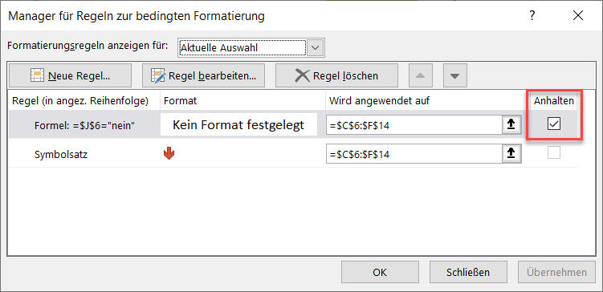
Maschine 8 | 53 | 29 | 16 | 26
Maschine 9 | 29 | 23 | 25 | 12

Abschalten BF-Lösung
Startseite

Ausfallzeiten von Maschinen im Jahr 2021

 | 1. Quartal | 2. Quartal | 3. Quartal | 4. Quartal
Maschine 1 | 18 | 24 | 30 | 15 | Bedingte Formate anzeigen? | ja
Maschine 2 | 27 | 33 | 9 | 17
Bei mehr als 30 Stunden Ausfall pro Jahr erscheint ein nach unten gerichteter roter Pfeil. Aber nur, wenn "ja" ausgewählt wird.
Maschine 3 | 24 | 6 | 45 | 17
Maschine 4 | 18 | 13 | 11 | 14
Maschine 5 | 26 | 27 | 21 | 10
Maschine 6 | 44 | 20 | 39 | 41
Maschine 7 | 9 | 12 | 7 | 6
Maschine 8 | 53 | 29 | 16 | 26
Maschine 9 | 29 | 23 | 25 | 12

